Présentation
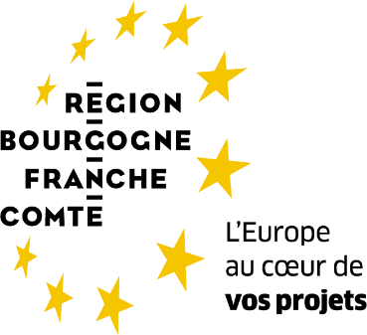

SOUTIEN A L'EMERGENCE ET AU FONCTIONNEMENT DES GROUPES OPERATIONNELS DU PARTENARIAT EUROPEEN POUR L'INNOVATION (PEI) Appel à projets Bourgogne Franche-Comté 2023
Intervention n°77.01 du Plan stratégique national de la Politique agricole commune

VOLET EMERGENCE
Annexe 1 : dépenses et plan de financement du projet
Cette annexe doit être obligatoirement fournie au service instructeur en accompagnement de la demande d'aide. Les feuillets de l'annexe sont à compléter par le chef de file avec les dépenses de tous les partenaires.

Nom du groupe opérationnel

Renseigner ici le nom du groupe opérationnel

Identification du partenariat

 | Nom de l'organisme
Chef de file | inra
Partenaire 1 | agrosup
Partenaire 2
Partenaire 3
Partenaire 4
Partenaire 5
Partenaire 6
Partenaire 7
Partenaire 8
Partenaire 9
Partenaire 10
Partenaire 11
Partenaire 12
Partenaire 13
Partenaire 14
Partenaire 15
Partenaire 16
Partenaire 17
Partenaire 18
Partenaire 19
Partenaire 20

Liste synthétique des actions du projet

numéro d'action | libellé de l'action
action 1 | blablz$
action 2
action 3
action 4
action 5
action 6
action 7
action 8
action 9
action 10
action 11
action 12
action 13

